Test Report
STT | Mã Test Case | Mô tả | Input (Đầu vào) | Expected (Kết quả mong đợi) | Actual (Kết quả thực tế) | Result | Screenshot | Timestamp
1 | TC_0001 | Tạo câu hỏi trắc nghiệm thành công - Single choice | content: What is the capital of France? type: multiple_choice difficulty: easy category: None options: 3 items [0] Paris - correct: True [1] London - correct: False [2] Berlin - correct: False is_multiple_answer: False is_public: True | Form submit thành công, toast success hiển thị, câu hỏi xuất hiện trong danh sách | ✓ Success Toast: Question created successfully Question created and visible in list | PASS | 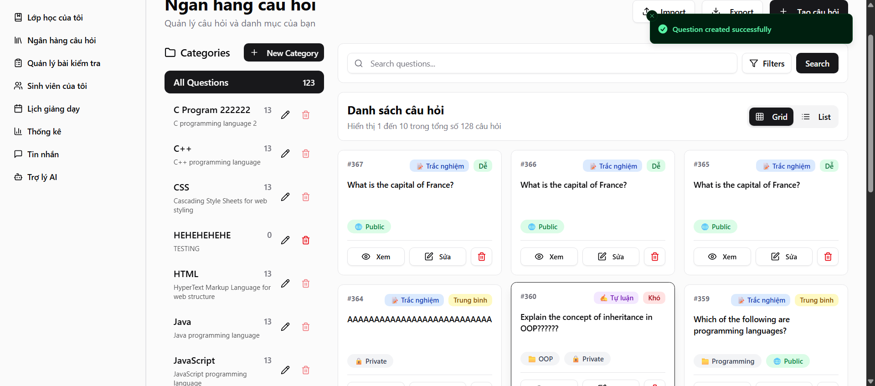 D:\PBL6\KTPM_SELENIUM\screenshots\TC_0001_20251119_020138.png | 2025-11-19 02:01:02

SUMMARY
Total: 1
Passed: 1
Failed: 0
Pass Rate: 100.00%

